スクリーニング
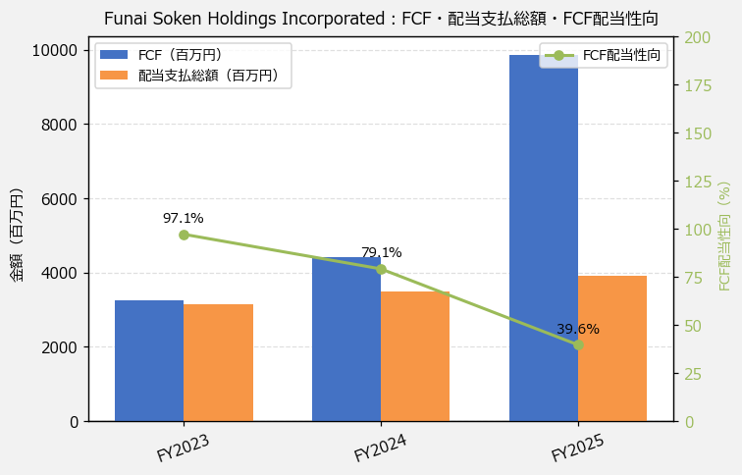
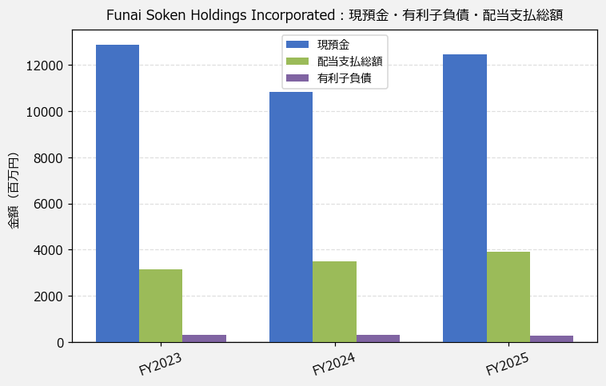
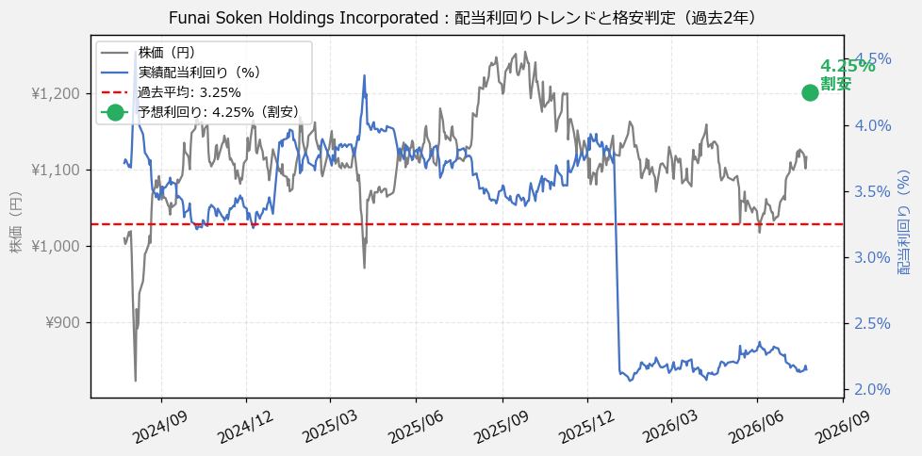
Funai Soken Holdings Incorporated（9757） 財務スクリーニング 2026/07/27

現在株価（円） | ¥1,130
予想DPS（円） | ¥48
予想配当利回り | 4.25%

指標 | FY2023 | FY2024 | FY2025 | CAGR（3年）
EPS（円） | 55.71 | 64.19 | 69.90 | +12.0%
DPS実績（円） | 32.50 | 37.50 | 42.50 | +14.4%
EPS配当性向[%] | 58.3 | 58.4 | 60.8 | —
FCF（百万円） | 3,245.3 | 4,415.0 | 9,867.6 | +74.4%
FCF配当性向[%] | 97.1 | 79.1 | 39.6 | —
有利子負債（百万円） | 300.0 | 300.0 | 285.0 | -2.5%
ネットキャッシュ（百万円） | 12,594.0 | 10,546.0 | 12,178.0 | -1.7%
グロス配当余裕[年] | 4.1 | 3.1 | 3.2 | —
ネット配当余裕[年] | 4.0 | 3.0 | 3.1 | —

【短信入力】
現預金（百万円） | 12,894.0 | 10,846.0 | 12,463.0
配当支払総額（百万円） | 3,151.0 | 3,492.0 | 3,903.0

